Sheet1
아이유보 쉴드 플렉스 나노 필름
STI : 02 6673 4900 , Fax : 02 6406 6543
배송주소:
제품명 | 아이유보 쉴드 플렉스 나노 필름
이미지 | 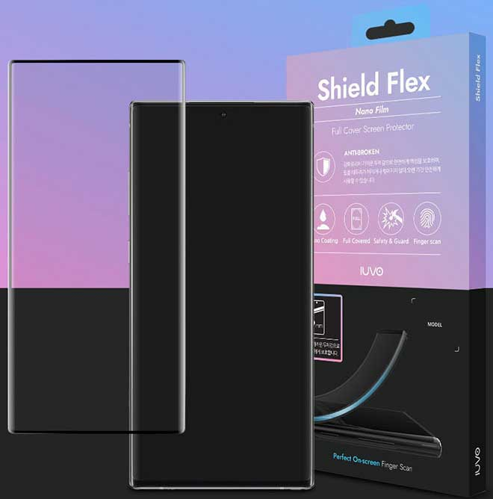 | 이미지
기종/구분 | 풀커버 | 기종/구분 | 풀커버
갤럭시S9 (G960) |  | 갤럭시S24 (S921)
갤럭시S9플러스 (G965) |  | 갤럭시S24플러스 (S926)
갤럭시S10 (G973) |  | 갤럭시S24울트라 (S928)
갤럭시S10플러스 (G975) |  | 갤럭시S25 (S931)
갤럭시S10 5G (G977) |  | 갤럭시S25플러스 (S936)
갤럭시S20 (G981) |  | 갤럭시S25울트라 (S938)
갤럭시S20플러스 (G986) |  | 갤럭시노트8 (N950)
갤럭시S20울트라 (G988) |  | 갤럭시노트9 (N960)
갤럭시S21 (G991) |  | 갤럭시노트10 (N971)
갤럭시S21플러스 (G996) |  | 갤럭시노트10플러스 (N976)
갤럭시S21울트라 (G998) |  | 갤럭시노트20 (N986)
갤럭시S22 (S901) |  | 갤럭시노트20울트라 (N986)
갤럭시S22플러스 (S906)
갤럭시S22울트라 (S908)
갤럭시S23 (S911)
갤럭시S23플러스 (S916)
갤럭시S23울트라 (S918)

